표지
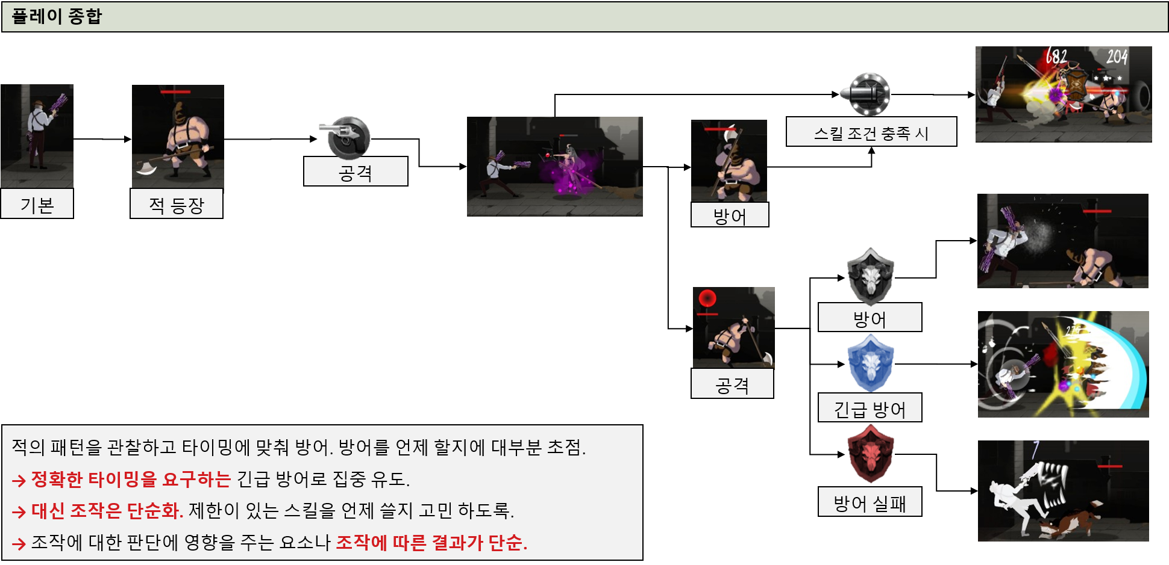
닥.돌 용사 데이터 테이블 문서.

시트 이름 | 내용 | 관련 시트 | languege | 주 참조 문서 | 비고
character | 캐릭터의 기본 능력치와 레벨 당 상승 능력치, 보유한 스킬 종류 | skill, equip, anim | o | 캐릭터 시스템.doc | 주요 시트
skill | 캐릭터가 사용 하는 스킬의 데미지, 작동 방식 지정 | character | o | 스킬 시스템.doc
skillburf | 버프 스킬의 종류와 기능 |  | o | 스킬 시스템.doc
equip | 캐릭터에 착용 하는 장비의 능력치, 소모 및 재료 아이템 목록 | character, option | o | 장비 시스템.doc
EQUIPoption | 장비 획득 시 무작위로 정해지는 옵션의 종류 | equip | o | 장비 시스템.doc
consumable | 재료 및 소비 아이템 정보 |  |  | 캐릭터 시스템.doc 장비 시스템 doc
mainstageinfo | 메인 스테이지가 가지는 정보 | map,mob | o | 스테이지 시스템.doc | 각 콘텐츠 별로 시트 분할 예정
map | 스테이지에 사용 되는 맵의 정보 | stageinfo | x | 스테이지 시스템.doc
mob | 몬스터의 보유 스킬, 능력치 | map | o | 스테이지 시스템.doc
obstacle | 장애물의 크기와 비주얼, 종류 정보 | map | o | 스테이지 시스템.doc
mission | 퀘스트의 목표와 달성 조건, 업적. |  |  | 퀘스트 시스템.doc
lootlist | 아이템 획득 시 획득 하는 아이템 목록. |  |  | 퀘스트 시스템.doc
리소스 테이블 | 작성예정 |  |  | 퀘스트 시스템.doc
Language 류 테이블 | 작성예정 각 캐릭터, 스킬, 장비, 아이템 등 문자열이 사용 되는 만큼 분할. |  | x
클라이언트 DB | 캐릭터+장비+사용하는 스킬을 모아놓은 유저 개인 DB |  | x
서버 DB

